关系图
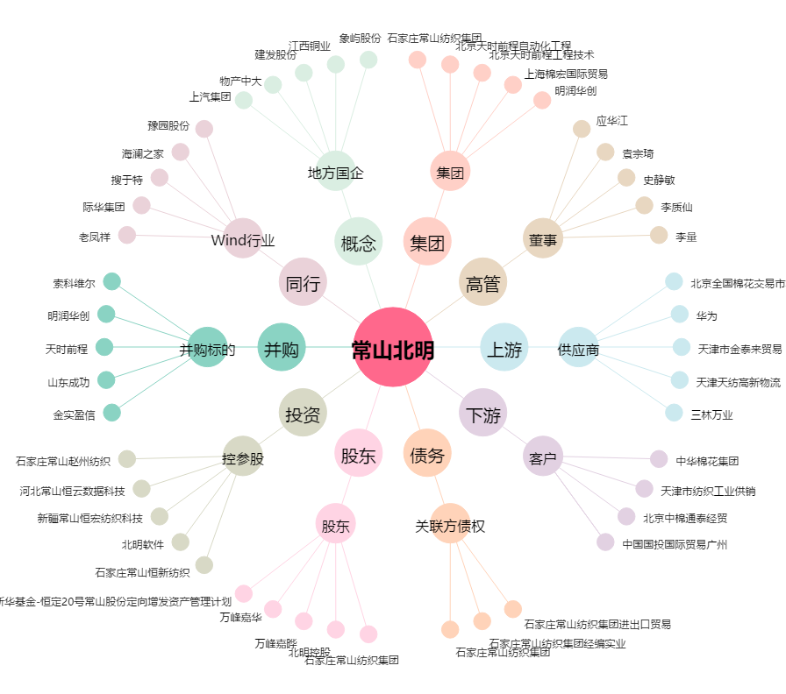
常山北明[000158.SZ] - 关系概览图

